uzdrowisko
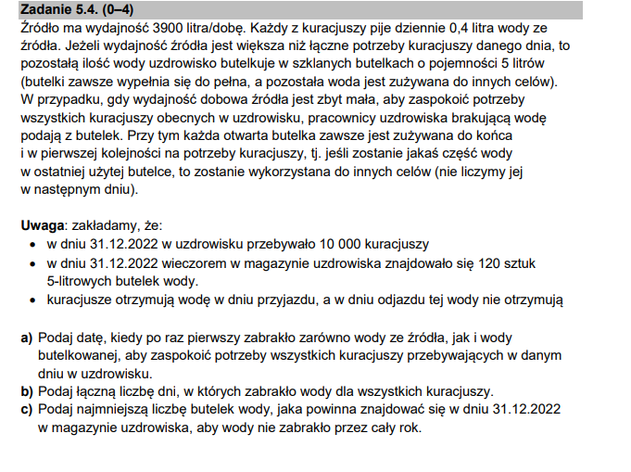
data | przyjechali | wyjechali | czegoweicej | ile kolejno | ile kuracjuszy | czzy | wypijadzis | ile dostaja | do butelek | butlefloor | brak?! | butleX
2023-02-20 | 447 | 665 | 0.00 | 0 | 9899 | 0 | 3959.6 | 3945 | -14.6 | 0 | 1 | -10
2023-10-30 | 368 | 667 | 0.00 | 0 | 10819 | 0 | 4327.6 | 4150 | -177.6 | 0 | 1 | -175
2023-10-31 | 341 | 638 | 0.00 | 0 | 10522 | 0 | 4208.8 | 3900 | -308.8 | 0 | 1 | -305
2023-11-01 | 334 | 672 | 0.00 | 0 | 10184 | 0 | 4073.6 | 3900 | -173.6 | 0 | 1 | -170
2023-11-02 | 371 | 643 | 0.00 | 0 | 9912 | 0 | 3964.8 | 3900 | -64.8 | 0 | 1 | -60
2023-11-03 | 620 | 648 | 0.00 | 0 | 9884 | 0 | 3953.6 | 3900 | -53.6 | 0 | 1 | -50
2023-11-04 | 694 | 691 | 1.00 | 1 | 9887 | 0 | 3954.8 | 3900 | -54.8 | 0 | 1 | -50
 |  |  |  |  |  |  |  |  |  |  | 7 | -820

5.1
Ile osób przyjechało w danym miesiącu do uzdrowiska

Miesiąc | Ilość odwiedzających
sty | 15226
lut | 13394
mar | 15096
kwi | 15292
maj | 15723
cze | 14880
lip | 16378
sie | 14778
wrz | 14294
paź | 15637
lis | 15272
gru | 15528
Grand Total | 181498

